상품제안서
보틀로만 시에스타 손잡이 진공 텀블러 900 | 상품코드: F32382

 |  |  |  |  |  |  | 02-412-0044 | www.easy1.co.kr
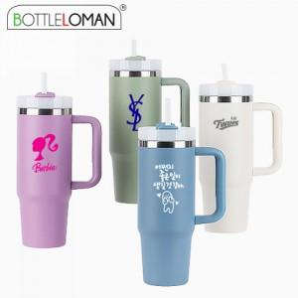

【상세/제작정보】 | <p><span style="font-size: 12pt;">** 실크인쇄 100개미만 35000원별도</span></p><p><span style="font-size: 12pt;">** 레이저인쇄 100개미만 35000원별도</span></p><p><span style="font-size: 12pt;">** 배송비- 한박스 22개 / 9000원별도</span>​&nbsp;</p>

【인쇄/포장옵션】 | 실크, 레이저, 컬러필름인쇄 / 포장지포장

【공급단가】 | 수량 | 25~ | 100~ | 500~ | 1,000~ | 3,000~
*VAT별도 | 단가 | 11,100원 | 10,800원 | 9,800원 | 9,550원 | 9,450원

【상품 URL】 | https://dev.easy1.co.kr:443/src/goods_detail.php?gdno=32382

